Worksheet
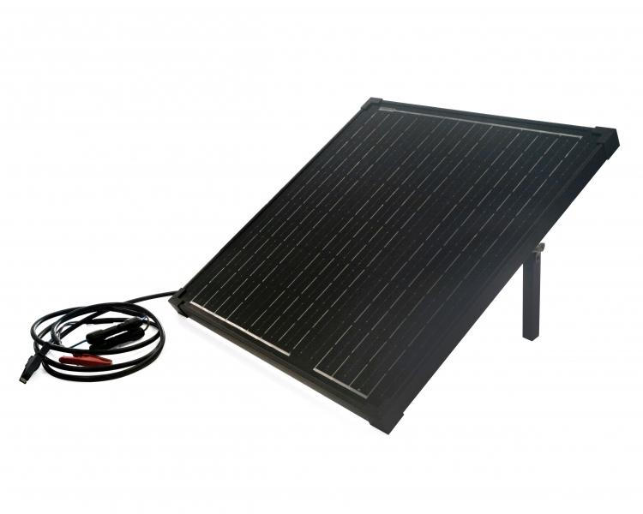
Technaxx 50W Solar Ladeset TX-214

Artikelnummer | 5023 |  | VE | 1
EAN | 4260358125558 |  | Stück pro Palette | 40
Zollnummer | 85017100 |  | Lagen Pro Palette | 20

Abmessungen - Artikel
Länge(cm) | Breite(cm) | Höhe(cm) | Gewicht(g)
57 | 53.5 | 4 | 4150

Abmessungen - Artikelverpackung
Länge(cm) | Breite(cm) | Höhe(cm) | Leergewicht(g) | Gewicht(g) Artikel+Verpackung
62.5 | 58.5 | 8.5 | 710 | 5100

Abmessungen - VE Karton (Masterkarton)
Länge(cm) | Breite(cm) | Höhe(cm) | Gewicht(g)
62.5 | 58.5 | 8.5 | 5100

Verpackung - Bestandteile
Rest Zubehör (g) | Papier/Pappe (g) | Styropor (g) | Kunstst. Hohlkörper(g) | Kunstst. Folien(g) | Materialverbunde (g)
346 | 77 | 190 | 0 | 0 | 0

Weiterführende Informationen
Technaxx Reseller Portal

